상품제안서
레빗 UX01 USB메모리(8~64GB) | 상품코드: S26114

 |  |  |  |  |  |  | 02-713-8555 | www.synergygift.co.kr
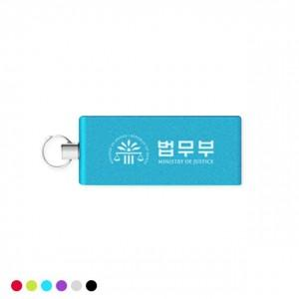 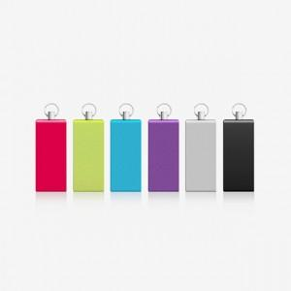

【상세/제작정보】

【인쇄/포장옵션】 | 레이저 / 포장지포장

【공급단가】 | 수량 | 50~ | 100~ | 500~ | 1,000~ | 3,000~
*VAT별도 | 8GB | 5,000원 | 4,880원 | 4,680원 | 4,560원 | 4,440원
 | 16GB | 6,250원 | 6,100원 | 5,850원 | 5,700원 | 5,550원
 | 32GB | 8,520원 | 8,310원 | 7,970원 | 7,770원 | 7,560원
 | 64GB | 10,000원 | 9,760원 | 9,360원 | 9,120원 | 8,880원

【상품 URL】 | https://www.synergygift.co.kr:443/src/goods_detail.php?gdno=26114

